Taps ampolla
Descripción | Referencia | Molde | Imagen | Material
TAPÓN PRINCIPIA GRANDE | TP1 | 1205
TAPÓN MISSLYN 500 | TP2 | 1250

TAPÓN LANCASTER 2 PIEZAS | TP3 | 1317+1318
TAPÓN BOTANIC | TP4 | 1207
TAPÓN HOTELES OVAL | TP5 | 1478
TAPÓN TRES PIEZAS | TP6 | 1218+1664
TAPÓN TOP-TEN | TP7 | 1336+1338 |  | CAPUTXÓ - PE | ROSCA - PP
TAPÓN VISAGRA FALDA CORTA | TP8 | 1288 | DESCATALOGADO | NO HI HA HISTÒRIC
TAPÓN HAASBEL BOTELLA | TP9 | 1690
TAPÓN PRINCIPIA PEQUEÑO | TP10 | 1207/1
TAPÓN DIETISA CAMPANA | TP11 | 1154
TAPÓN LANCASTER SURLYN | TP12 | 1436+1437
CÁNULA CON BRAZO | TP13 | 475
CAPUCHÓN DISPENSERS REDONDO 30/50/100 cc | TP14 | 1545
TAPÓN DOBLE FALDA (BALONA RECTO) | TP15 | 1118 | DESCATALOGADO
TAPÓN QUITAESMALTES | TP16 | 1103
TAPÓN TUBO 30 cc | TP17 | 1160/1
TAPÓN UREA LANCASTER | TP18 | 1501 | DESCATALOGADO
TAPÓN CÁNULA MICRO | TP19/TP20 | 1312+1315
TAPÓN OVAL MUESTRA | TP21 | 1642 |  | PP
TAPÓN CON TETON EXTERIOR | TP22 | 56 | DESCATALOGADO
TAPÓN EAU D’ETE (SIRIUS) | TP23 | 1152 | 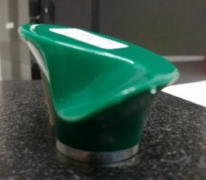 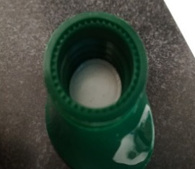
TAPÓN CON RULINA | TP24 | 1378+1376 | 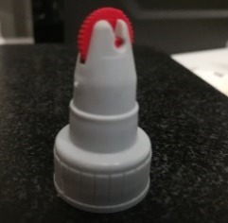 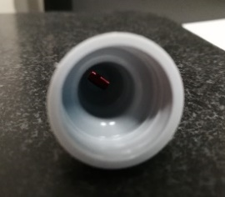
TAPÓN FUNDA OVAL | TP25 | 1213
TAPÓN TIPO DETEGENTE | TP26 | 1152 | DESCATALOGADO | NO HI HA HISTÒRIC
TAPÓN OVAL BOTELLA B-107 | TP27 | 1591+1592 |  | NO HI HA HISTÒRIC
TAPÓN DOBLE FALDA CON OBTURADOR INTERIOR | TP28 | 1350
TAPÓN UREA+ESPATULA | TP29 | 1320+1324 | DESCATALOGADO
FUNDA TECNOMS | TP30 | 1001
TAPÓN MISSLYN 80 REDONDEADO CON TETON | TP31 | 1395/1 | DESCATALOGADO
TAPÓN + ESPATULA | TP32 | 1456+1461 | DESCATALOGADO
TAPÓN MISSLYN 80 PLANO(PARA IR CON DISCO) | TP33 | 1257
TAPÓN ANFORA 200 ml B-112 | TP34 | 1463
CÁNULA MISSLYN 80 cc | TP35 | 1249
TAPÓN PP ESTRIAS LATERALES | TP36 | 862 | DESCATALOGADO | NO HI HA HISTÒRIC
CÁNULA BOTELLA 100 cc | TP37 | 985
TAPÓN UREA BOTELLA CILINDRICA PEQUEÑA | TP38 | 30 | DESCATALOGADO
TAPÓN UREA BOTELLA CUADRADA 10 cc | TP39 | 53 | DESCATALOGADO
- | TP40 | - | DESCATALOGADO
TALQUERA CAMACHO | TP41 | - | DESCATALAOGADO
TAPÓN BOTELLA ESTRIADA | TP42 | - | DESCATALOGADO
150 cc
TAPÓN UREA PETACA 125 cc | TP43 | - | DESCATALOGADO
TAPÓN VISAGRA FUNDA LARGA | TP45 | 1265 |  | NO HI HA HISTÒRIC

